Landscape
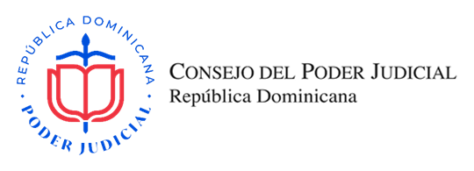
OFERTA ECONÓMICA

SNCC.F.033-OFERTA ECONÓMICA

Título del Proceso: |  | ADQUISICIÓN DE CHALECOS ANTIBALAS PARA SER UTILIZADOS POR AGENTES DE LA DIRECCIÓN CENTRAL DE POLICÍA PROTECCIÓN JUDICIAL |  |  |  |  | No. Expediente: |  | CSM-2022-160
Nombre del Oferente: |  |  |  |  |  |  | RNC/Cédula:
Fecha: |  |  |  |  |  |  | RPE:

Ítem No. | Descripción del Bien, Servicio y Obra |  | Marca y Modelo | Unidad de Medida | Cantidad | Precio Unitario | ITBIS % | ITBIS RD$ | Precio Unitario Final | Precio Total

1 | Chalecos Antibalas Nivel IIIA • Nivel de protección: IIIA • Material: 600D poliéster, impermeable • Color: Negro o azul oscuro (a pedido) • Revestimiento del panel balístico: 190T poliéster • Material panel balístico: Twaron 2000, 28 capas, impermeable, gama de temperatura: de -20 C a +55 C • Peso específico del panel balístico: 5.88 Kg/mq • Peso del solo panel balístico: 1.9 kg • Peso total del chaleco antibalas: 2.8 kg+chaleco • Superficie de protección: 0.33 mq • Garantía: mínima de 5 años |  |  | UNIDAD | 12 |  | 18% | RD$- | RD$- | RD$-
SUBTOTAL |  |  |  |  |  |  |  |  | RD$-
TOTAL ITBIS |  |  |  |  |  |  |  |  | RD$-

VALOR DE LA OFERTA EN LETRAS (DEBE CONTENER LOS IMPUESTOS INCLUIDOS) |  |  |  |  |  |  | VALOR DE LA OFERTA EN NÚMEROS EN RD$ |  | RD$-

Nombre del representante legal y fecha |  |  |  |  |  |  | Firma y Sello

